용어집
목 차
 | 강사Email : |  | jamesol@paran.com
 | CAFE : |  | https://cafe.daum.net/pcwk
 | Zoom : |  | https://us06web.zoom.us/j/5774287769?pwd=TFVXV3NkZkFnVWZ3NlVSVERZK0lZdz09
 | 긍정에 마음으로 살자
 | No. | 용어 |  | 설명
 | 1 | 변수 |  | 프로그램 처리 과정에서 데이터를 담아둘 수 있는 메모리의 공간을 의미한다. 하나의 변수에는 하나의 값만 저장할 수 있고 이 값을 변경할 수 있기 때문에 변할수 있는 값, 즉 변수라고 부릅니다.
 | 2 | 카멜 표기법 |  | 두개 이상의 단어가 사용된 경우 새로운 단어가 나타나면 대문자를 사용하여 표기(변수, 함수)
 | 3 | 파스칼 표기법 |  | 모든 단어의 첫 글자를 대문자로 표기하는 방법이며 클래스를 표기할때 사용(클래스)
 | 4 | UTF-8 |  | TF-8은 유니코드를 위한 가변 길이 문자 인코딩 방식 중 하나로, 켄 톰프슨과 롭 파이크가 만들었다. UTF-8은 Universal Coded Character Set + Transformation Format – 8-bit 의 약자이다. 본래는 FSS-UTF(File System Safe UCS/Unicode Transformation Format)라는 이름으로 제안되었다. UTF-8 인코딩은 유니코드 한 문자를 나타내기 위해 1바이트에서 4바이트까지를 사용한다. 예를 들어서, U+0000부터 U+007F 범위에 있는 ASCII 문자들은 UTF-8에서 1바이트만으로 표시된다. 4바이트로 표현되는 문자는 모두 기본 다국어 평면(BMP) 바깥의 유니코드 문자이며, 거의 사용되지 않는다. UTF-16과 UTF-8 중 어느 인코딩이 더 적은 바이트를 사용하는지는 문자열에서 사용된 코드 포인트에 따라 달라지며, 실제로 DEFLATE와 같은 일반적인 압축 알고리즘을 사용할 경우 이 차이는 무시할 수 있을 정도이다.
 | 5 | CP949 |  | 한국어판 Microsoft Windows의 기본 코드 페이지로, 한글 인코딩의 한 종류이며 EUC-KR의 확장형이다. '통합 완성형'이나 '확장 완성형' 이라고도 한다. 마이크로소프트가 개발했기 때문에 MS949, Windows-949 등으로도 불린다.
 | 6 | 싱글톤 |  | 객체의 인스턴스가 오직 1개만 생성되는 패턴을 의미한다
 | 7 | deamon |  | 멀티태스킹 운영체제에서 데몬은 사용자가 직접적으로 제어하지 않고, 백그라운드에서 돌면서 여러 작업을 하는 프로그램을 말한다.
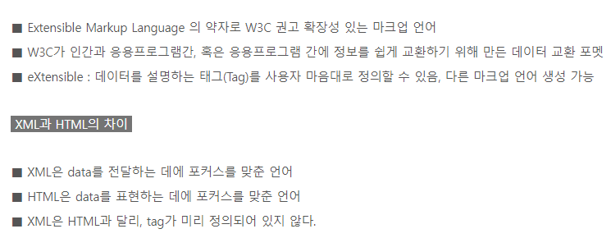
 | 8 | 형상관리 |  | 형상관리는 소프트웨어 생명주기의 단계적 산출물에 대한 가시성과 추적 가능성을 체계화 하는 품질보증 활동이다. 형상관리를 위한 핵심요소로는 형상항목, 베이스라인(기준선), 형상관리위원회, CMDB(Configuration Management Database) 등이 있다.
 | 9 | JSON (JavaScript Object Notation) |  | JavaScript Object Notation라는 의미의 축약어로 데이터를 저장하거나 전송할 때 많이 사용되는 경량의 DATA 교환 형식
 |  | XML

ubuntu_install_20220705
목 차 |  |  | \\192.168.3.101
 | 강사Email : |  | jamesol@paran.com
 | CAFE : |  | https://cafe.daum.net/pcwk
 | Zoom : |  | https://us06web.zoom.us/j/5774287769?pwd=TFVXV3NkZkFnVWZ3NlVSVERZK0lZdz09
 | Slack |  | https://join.slack.com/t/slack-05r6316/shared_invite/zt-12h1if6yq-TCrMZZJtNbyjh93BGBnNAA
 | color : |  | https://colorscripter.com/
 | API: |  | https://docs.oracle.com/javase/8/docs/api/
 | 긍정에 마음으로 살자

 | Microsoft-Windows-Subsystem-Linux |  |  | 기능 활성화
 |  | PS C:\Users\ITSC> dism.exe /online /enable-feature /featurename:VirtualMachinePlatform /all /norestart

 |  | 배포 이미지 서비스 및 관리 도구
 |  | 버전: 10.0.19041.844

 |  | 이미지 버전: 10.0.19041.1415

 |  | 기능을 사용하도록 설정하는 중
 |  | [==========================100.0%==========================]

 | WSL 설치 도움말
 | https://docs.microsoft.com/ko-kr/windows/wsl/install#step-4---download-the-linux-kernel-update-package

 | Windows 로고 키 + R을 선택하고, winver

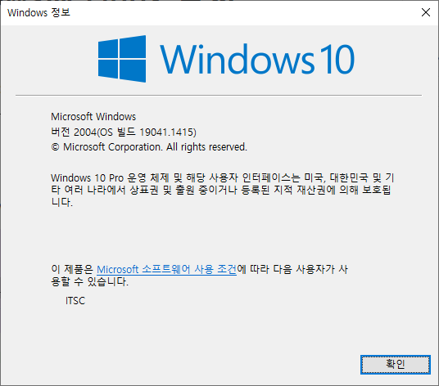

 | 수동설치 금지
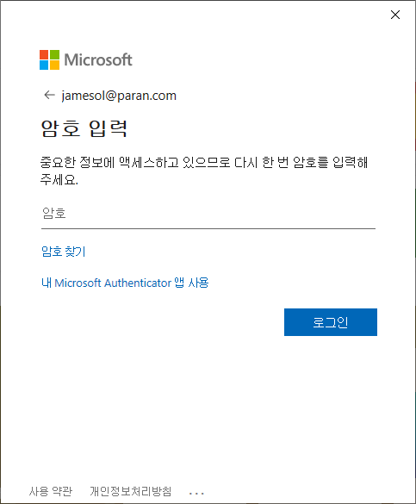

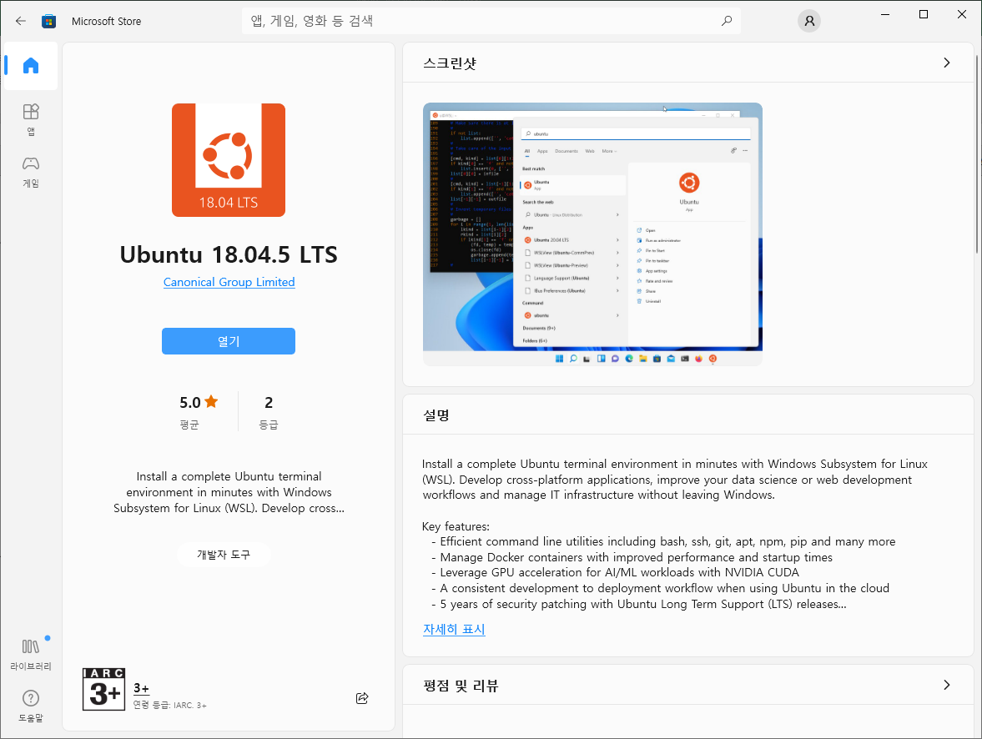

 | Please create a default UNIX user account. The username does not need to match your Windows username.

 | For more information visit: https://aka.ms/wslusers
 | Enter new UNIX username: pcwk
 | Enter new UNIX password:
 | Retype new UNIX password:

 | $ uname

 | $ sudo apt-get update
 | [sudo] password for pcwk:

 | $ sudo apt install gcc

 | pcwk@DESKTOP-JEQ51QB:~$ vi Hello.c
 | pcwk@DESKTOP-JEQ51QB:~$ cat Hello.c
 | #include<stdio.h>
 | int main(void)
 | {
 | printf("Hello, world!");
 | return 0;

 | }
 | pcwk@DESKTOP-JEQ51QB:~$ gcc Hello.c -o Hello
 | pcwk@DESKTOP-JEQ51QB:~$ ls
 | Hello Hello.c
 | pcwk@DESKTOP-JEQ51QB:~$ ./Hello

시뮬레이터_20220706
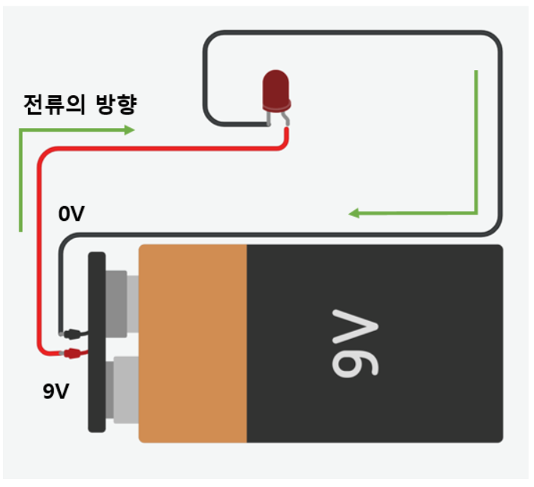
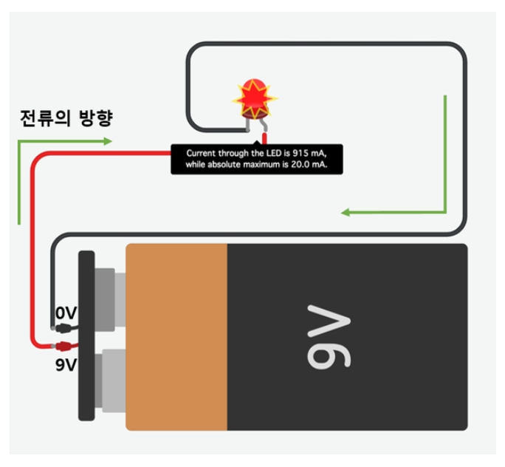
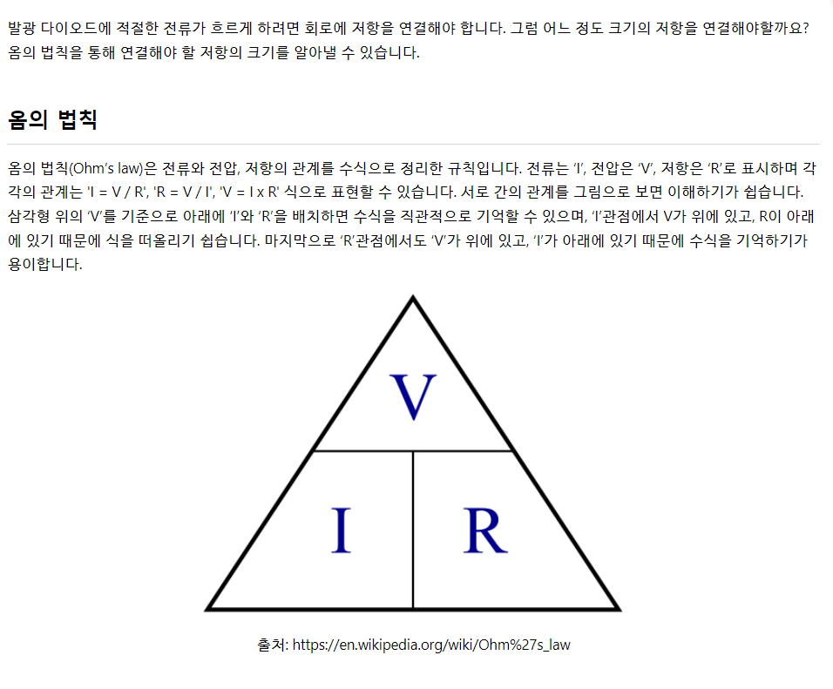
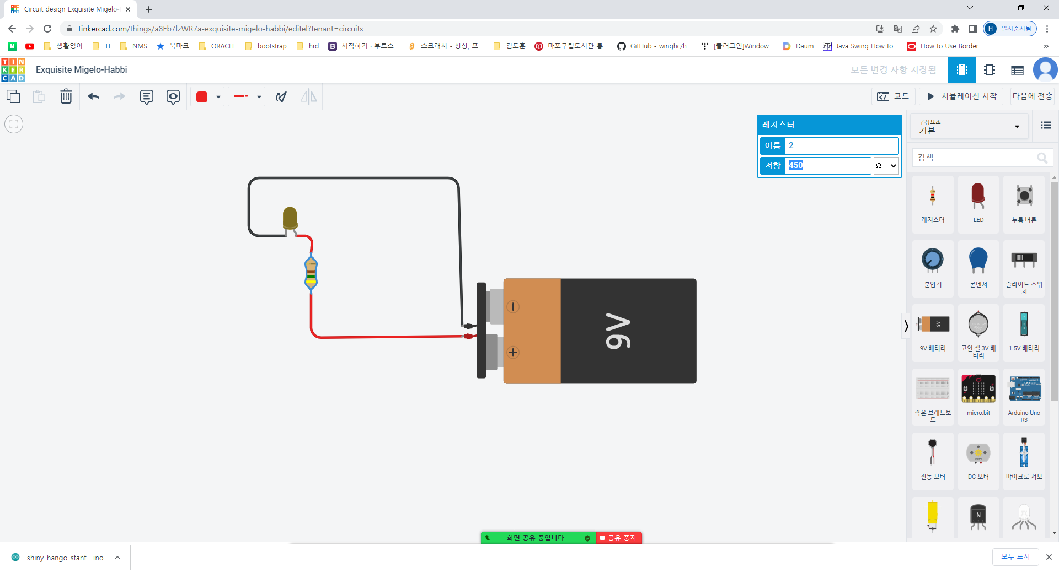
목 차 |  |  | \\192.168.3.101
 | 강사Email : |  | jamesol@paran.com
 | CAFE : |  | https://cafe.daum.net/pcwk
 | Zoom : |  | https://us06web.zoom.us/j/5774287769?pwd=TFVXV3NkZkFnVWZ3NlVSVERZK0lZdz09
 | Slack |  | https://join.slack.com/t/slack-05r6316/shared_invite/zt-12h1if6yq-TCrMZZJtNbyjh93BGBnNAA
 | color : |  | https://colorscripter.com/
 | API: |  | https://docs.oracle.com/javase/8/docs/api/
 | 시뮬 |  | https://wikidocs.net/30778
 | 긍정에 마음으로 살자

 | 시뮬레이터 URL
 |  | https://www.tinkercad.com/

 |  | 1. 회원가입
 |  | 2. 강의실 개설
 |  | 3. 초대코드 학생 전송
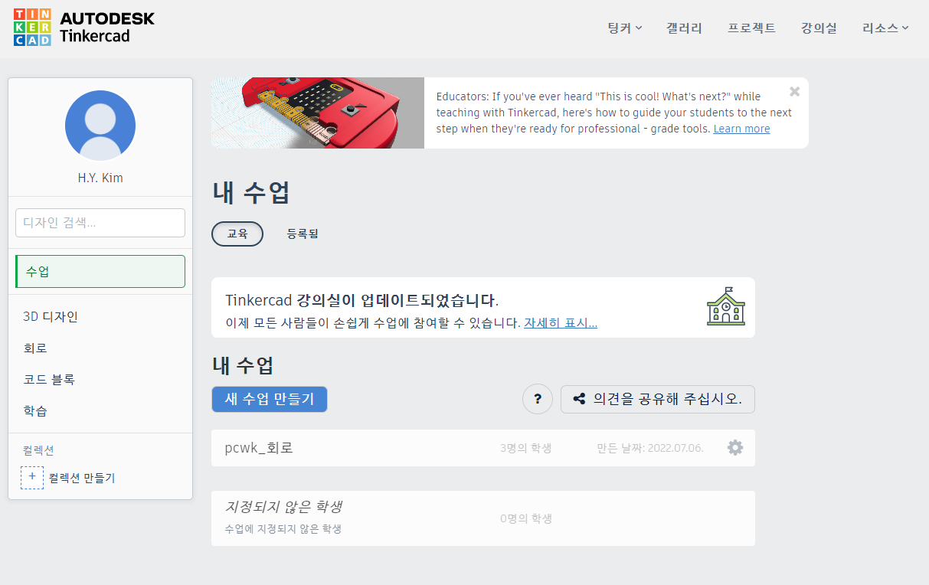

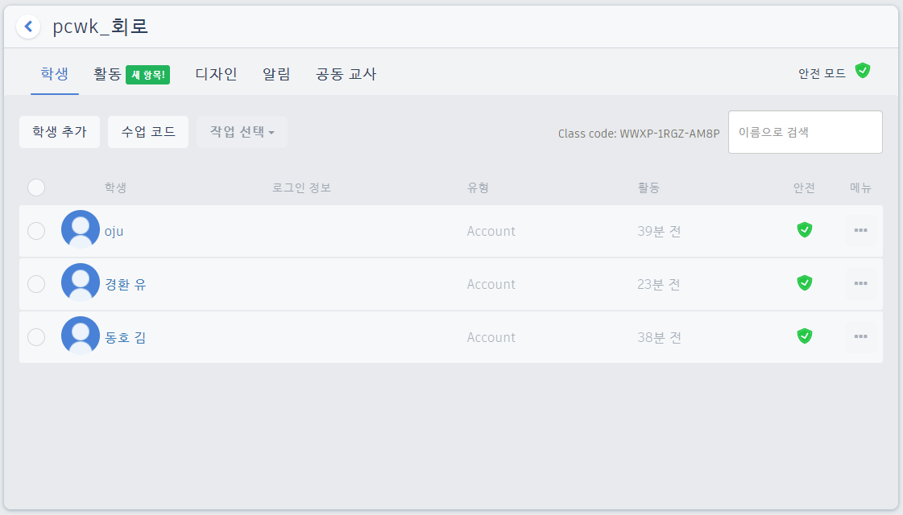

 |  | 03-2 회로구성과 기본 원리

LED_20220706
목 차 |  |  | \\192.168.3.101
 | 강사Email : |  | jamesol@paran.com
 | CAFE : |  | https://cafe.daum.net/pcwk
 | Zoom : |  | https://us06web.zoom.us/j/5774287769?pwd=TFVXV3NkZkFnVWZ3NlVSVERZK0lZdz09
 | Slack |  | https://join.slack.com/t/slack-05r6316/shared_invite/zt-12h1if6yq-TCrMZZJtNbyjh93BGBnNAA
 | color : |  | https://colorscripter.com/
 | API: |  | https://docs.oracle.com/javase/8/docs/api/
 | 긍정에 마음으로 살자

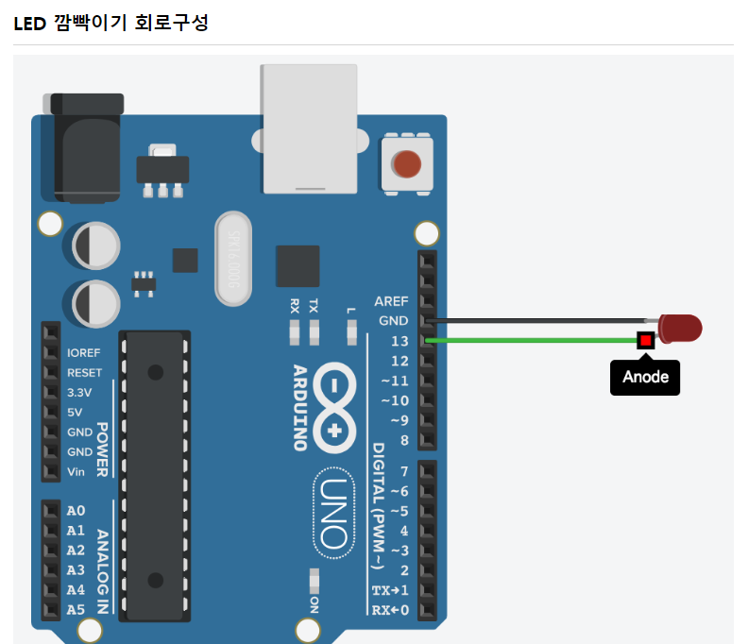

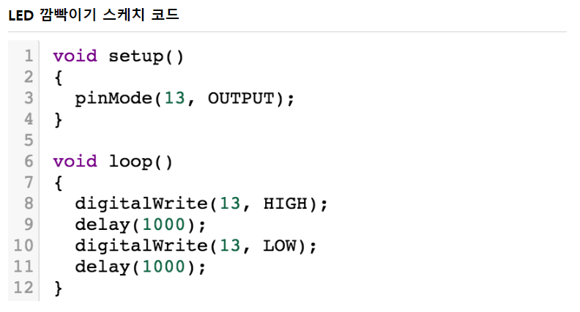

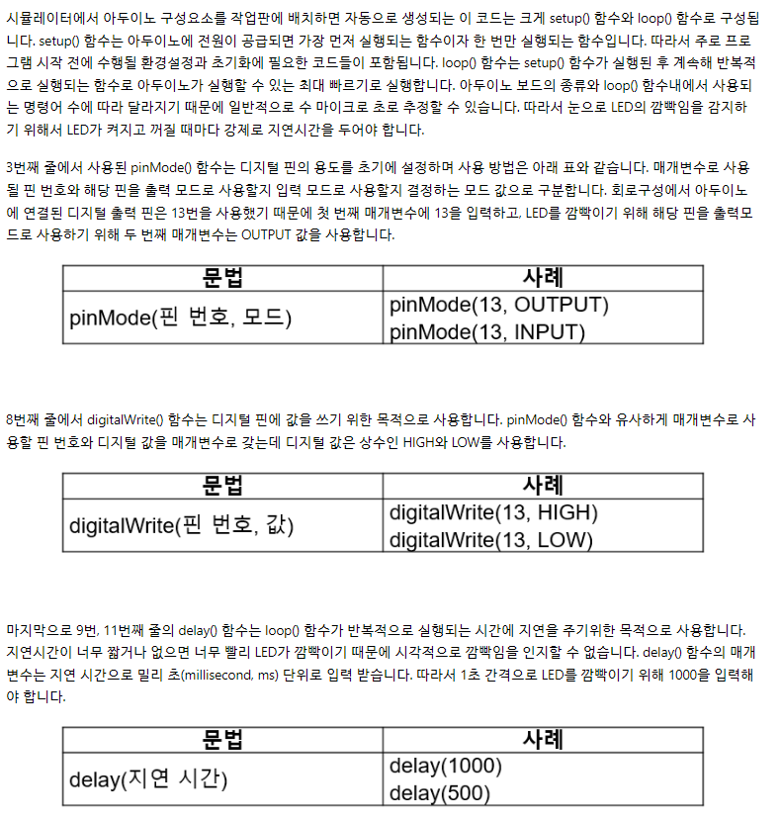

 |  | // C++ code
 |  | //
 |  | /*
 |  | This program blinks pin 13 of the Arduino (the
 |  | built-in LED)
 |  | */
 |  | void setup()
 |  | {
 |  | pinMode(LED_BUILTIN, OUTPUT);
 |  | }
 |  | void loop()
 |  | {
 |  | // turn the LED on (HIGH is the voltage level)
 |  | digitalWrite(LED_BUILTIN, HIGH);
 |  | delay(1000); // Wait for 1000 millisecond(s)
 |  | // turn the LED off by making the voltage LOW
 |  | digitalWrite(LED_BUILTIN, LOW);
 |  | delay(1000); // Wait for 1000 millisecond(s)
 |  | }

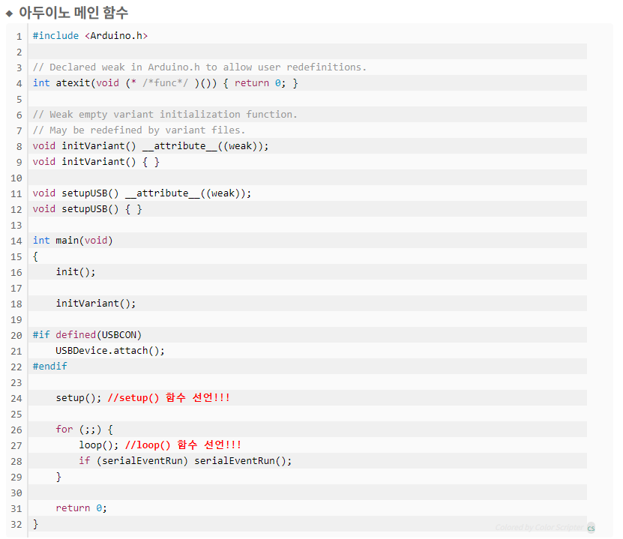

 |  |  |  | setup()

 |  |  |  | loop()

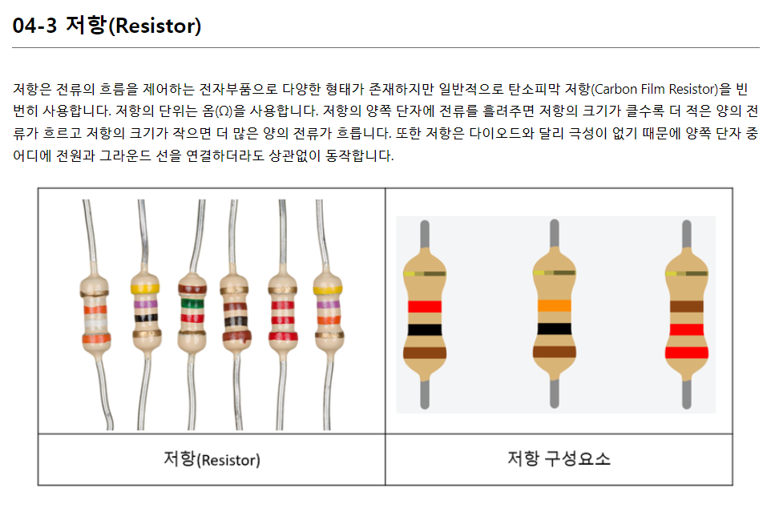

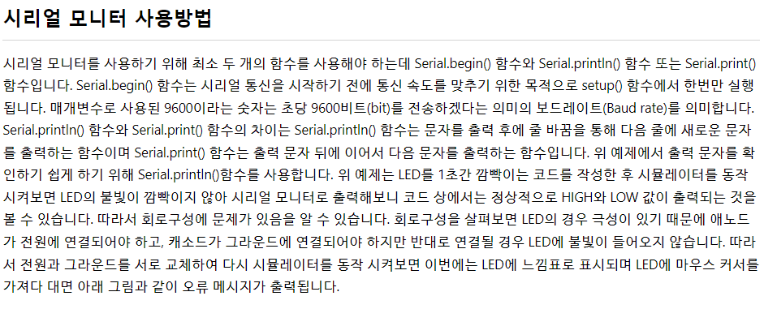

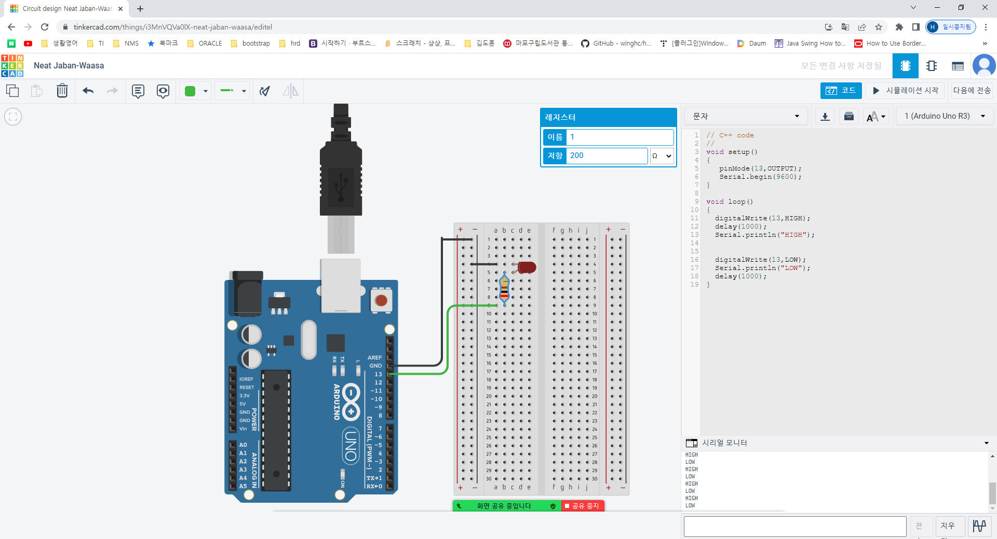

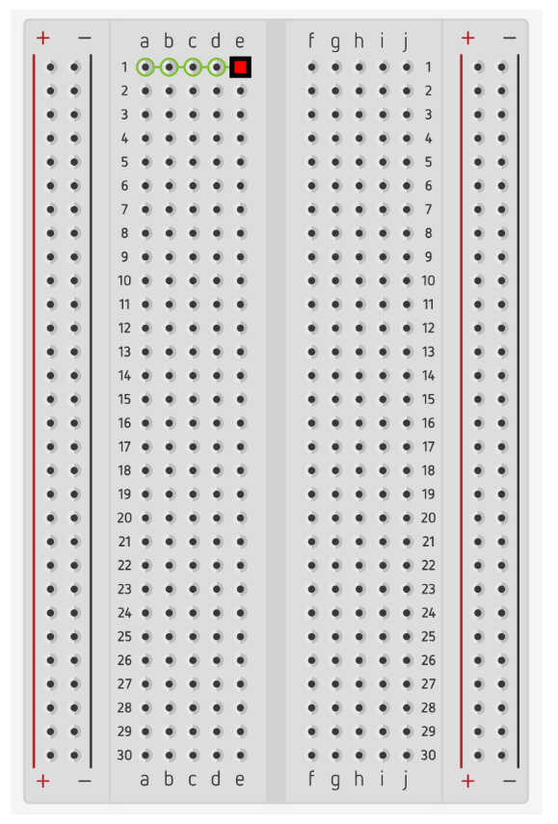

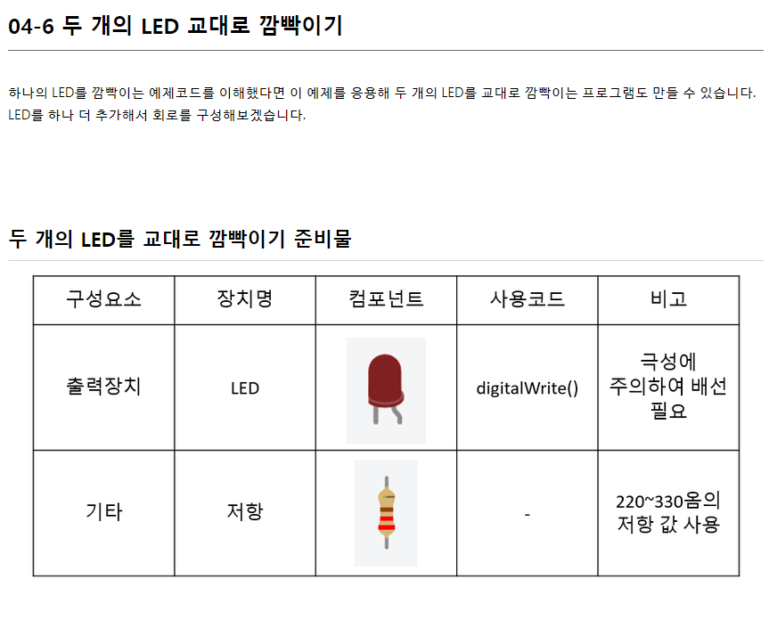

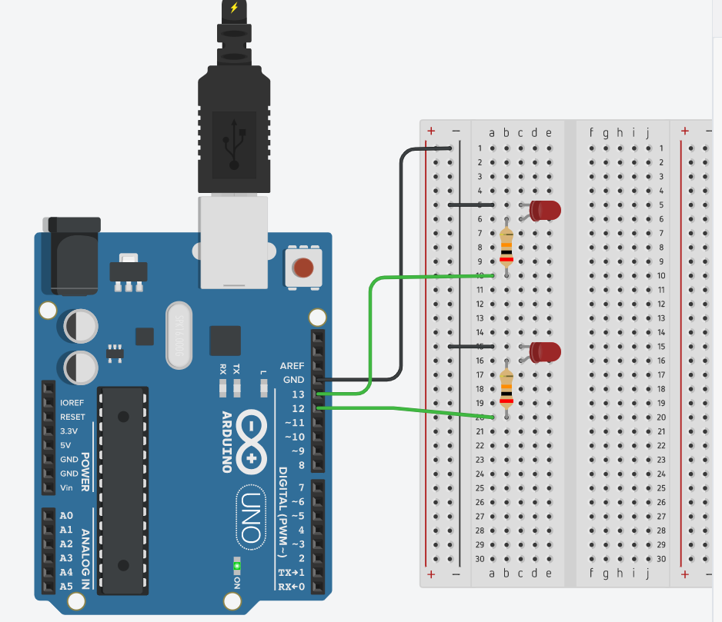

 |  | // C++ code
 |  | //
 |  | void setup()
 |  | {
 |  | pinMode(13, OUTPUT);
 |  | pinMode(12, OUTPUT);
 |  | }
 |  | void loop()
 |  | {
 |  | digitalWrite(13, HIGH);
 |  | digitalWrite(12, HIGH);
 |  | delay(1000); // Wait for 1000 millisecond(s)
 |  | digitalWrite(13, LOW);
 |  | digitalWrite(12, LOW);
 |  | delay(1000); // Wait for 1000 millisecond(s)
 |  | }

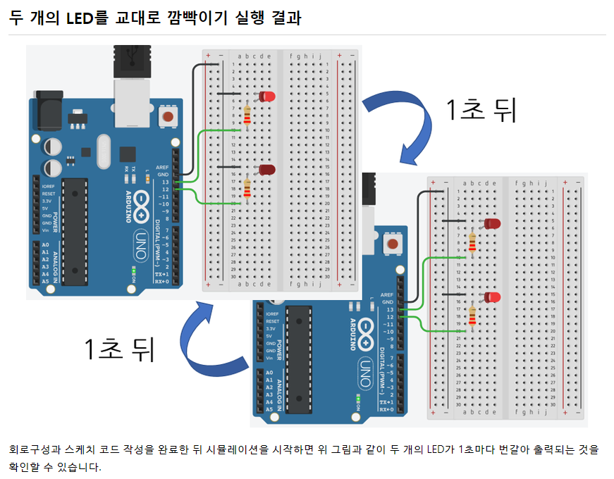
 |  | // C++ code
 |  | //
 |  | void setup()
 |  | {
 |  | pinMode(13, OUTPUT);
 |  | pinMode(12, OUTPUT);
 |  | }
 |  | void loop()
 |  | {
 |  | digitalWrite(13, HIGH);
 |  | digitalWrite(12, LOW);
 |  | delay(1000); // Wait for 1000 millisecond(s)
 |  | digitalWrite(13, LOW);
 |  | digitalWrite(12, HIGH);
 |  | delay(1000); // Wait for 1000 millisecond(s)
 |  | }

push_button_20220706
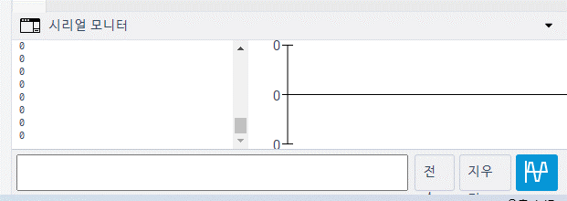
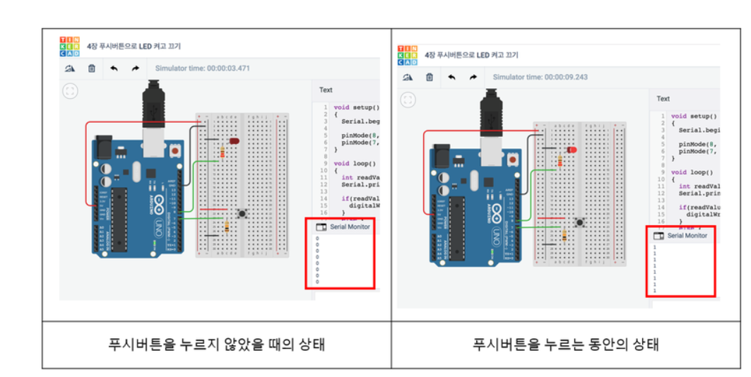
목 차 |  | \\192.168.3.101
 | 강사Email : | jamesol@paran.com
 | CAFE : | https://cafe.daum.net/pcwk
 | Zoom : | https://us06web.zoom.us/j/5774287769?pwd=TFVXV3NkZkFnVWZ3NlVSVERZK0lZdz09
 | Slack | https://join.slack.com/t/slack-05r6316/shared_invite/zt-12h1if6yq-TCrMZZJtNbyjh93BGBnNAA
 | color : | https://colorscripter.com/
 | API: | https://docs.oracle.com/javase/8/docs/api/
 | 긍정에 마음으로 살자

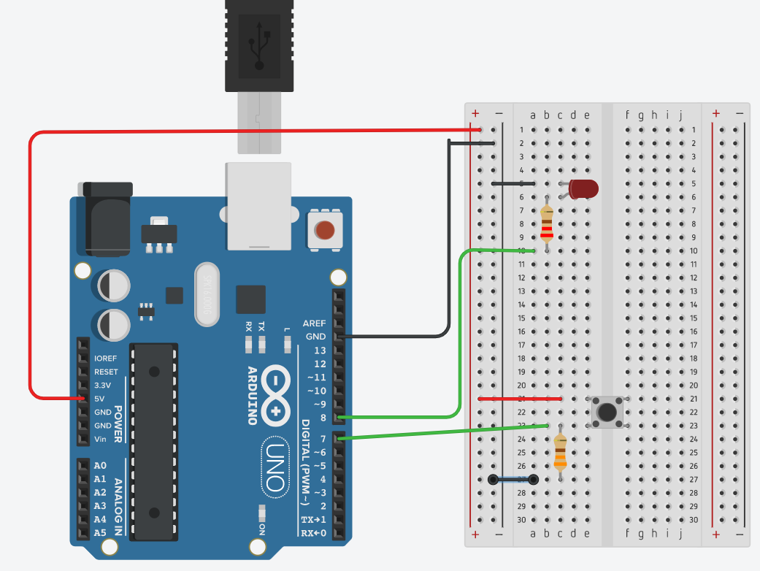

 | // C++ code
 | //
 | void setup()
 | {
 | Serial.begin(9600);
 | pinMode(8, OUTPUT);
 | pinMode(7, INPUT);

 | }
 | void loop()
 | {
 | int readValue = digitalRead(7);
 | Serial.println(readValue);

 | if(readValue == HIGH){
 | digitalWrite(8, HIGH);
 | }
 | else
 | {
 | digitalWrite(8, LOW);
 | }

 | }

